Plan2
ICONOGRAFIA
ID. NUM. | TÍTULO | REFERÊNCIA DE IMAGEM | CÓDIGO | LEGENDA | AUTOR DA IMAGEM | DETENTOR
001-01.016 | Auditoria da Justiça Militar | 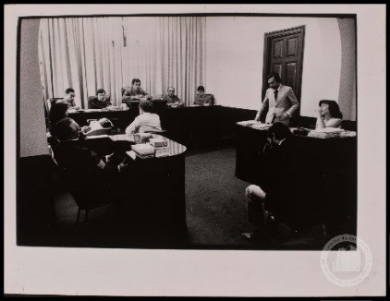 | BR_SP_APESP_MOV_ICO_AMP_018_142 | Julgamento do diretor do Jornal O Movimento na Auditoria da Justiça Militar de São Paulo em fins da década de 1970. | Nelson Penteado | Arquivo Público do Estado de São Paulo
005-01.016 | Departamento de Operações Internas do Centro de Operações para a Defesa Interna (DOI-Codi) | 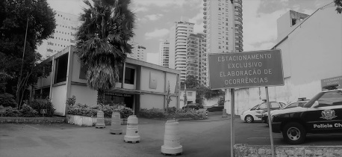 | FIGURA 1.jpg | Prédio onde funcionou o DOI-Codi, atualmente Delegacia. | Aline Lourenço Campanha | Acervo Aline Lourenço Campanha
125-09.013 | Conjunto Residencial dos Estudantes da USP (CRUSP) | 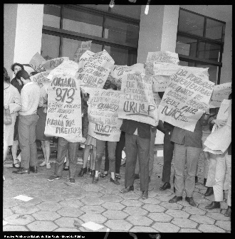 | BR_APESP_SEGOV_ICO_NEG_1465_03 | Manifestação estudantil e, frente a um dos blocos do CRUSP em 1967. | Autor desconhecido | Arquivo Público do Estado de São Paulo
166-13.019 | Catedral Metropolitana Nossa Senhora da Assunção de São Paulo - Catedral da Sé | 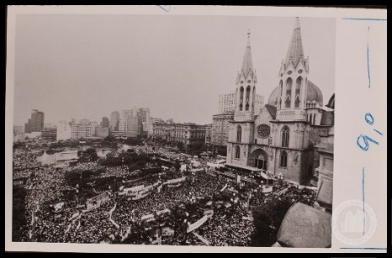 | BR_SP_APESP_MOV_ICO_AMP_002_027 | Comício das Diretas em 1984 em frente à Catedral da Sé. | Autor desconhecido | Arquivo Público do Estado de São Paulo
192-01.020 | Presídio Tiradentes | 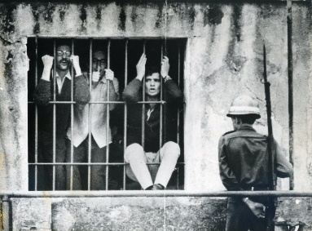 | SACCHETTA.jpg | Estudantes presos no Presídio Tiradentes após o 30º Congresso da UNE realizado em Ibiúna em outubro de 1968. | Autor desconhecido | Acervo Iconographia
181-13.001 | Rua Maria Antônia | 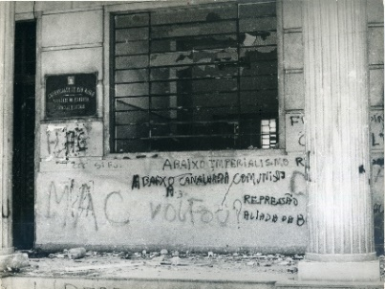 | 4. Faculdade de Filosofia depredada e pichada, outubro 1968 [Acervo Iconographia] | Faculdade de Filosofia, Ciências e Letras da USP (FFCL) após conflito com a Universidade Mackenzie, liderada por elementos do Comando de Caça aos Comunistas (CCC) em outubro de 1968. | Autor desconhecido | Acervo Iconographia
176-13.001 | Largo do Paissandu | 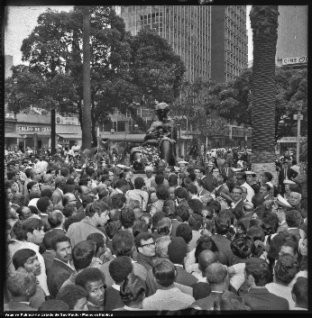 | BR_APESP_SEGOV_ICO_NEG_2075_16 | Comemoração em 1969 do 13 de maio em frente ao Monumento à Mãe Preta no Largo do Paissandu. | Autor desconhecido | Arquivo Público do Estado de São Paulo

